0405-07
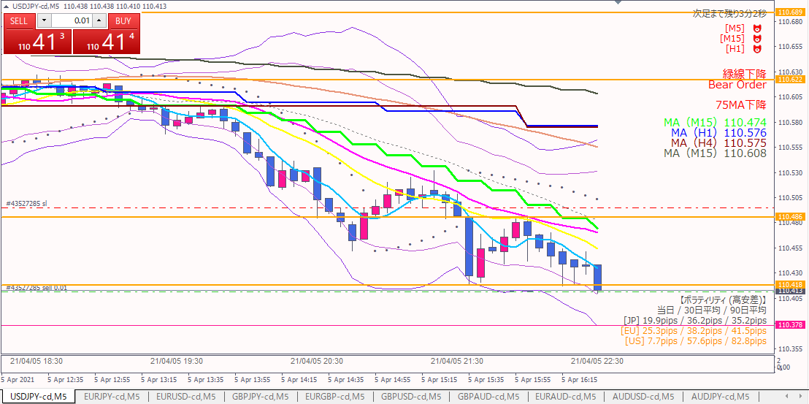
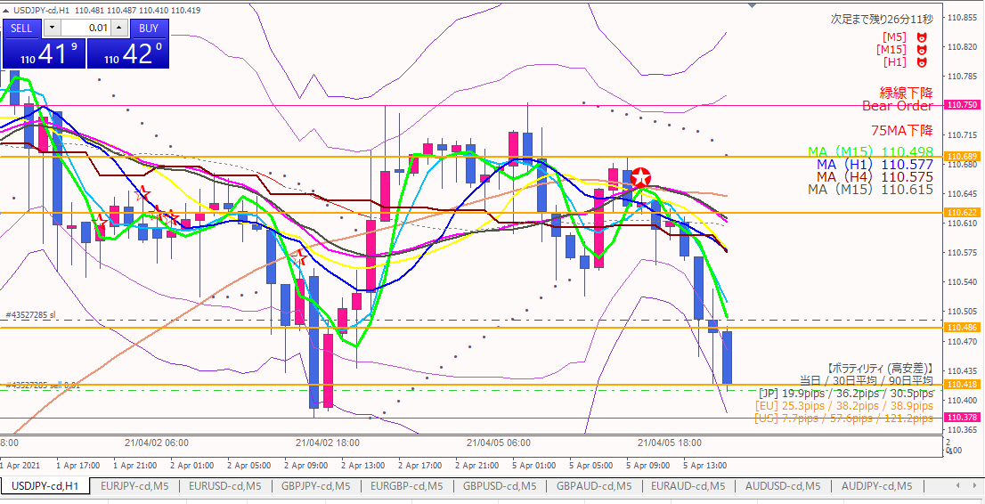

損切：実体がここを超えたとき

ショート
1時間足直近安値（前日安値）
ここを抜けるかどうか見る

エントリー根拠
 | 長期短期のMAが下向き。
 | 直近安値（オレンジ水平線）を割り込んだ。

損切
 | 直近高値（オレンジ水平線）を実体が超えたとき。

利確
 | 1時間足の直近安値（前日安値）を割るかどうか見る。
 | 跳ね返されたら利確。
 | 抜けたら次の利確ポイントを探す。

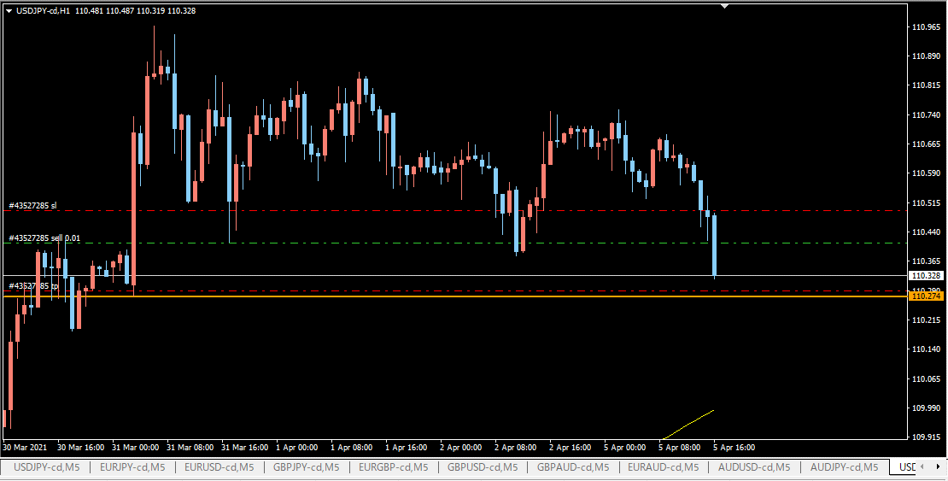

前日安値（水色水平線）を抜いたので、さらに前の安値を目標に変更。
ただし、23時に色々指標発表があるので、それまでには決済する。

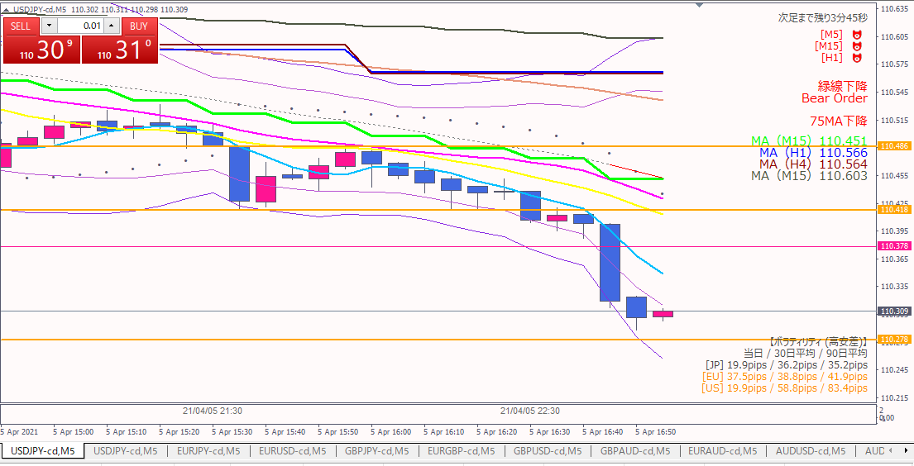

エグジット

エグジット根拠
 | 指標発表まで５分を切り、下落の勢いが落ちてきたため。

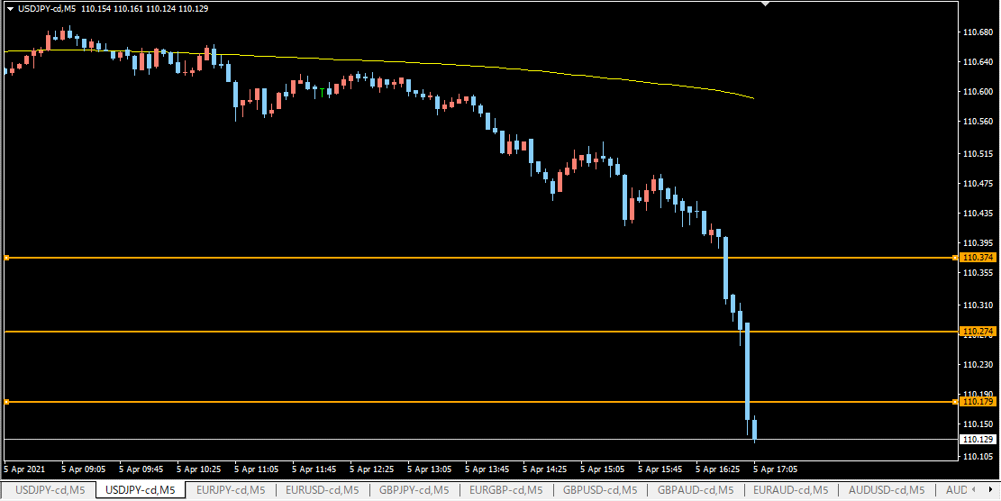

指標発表時の足

0405-06
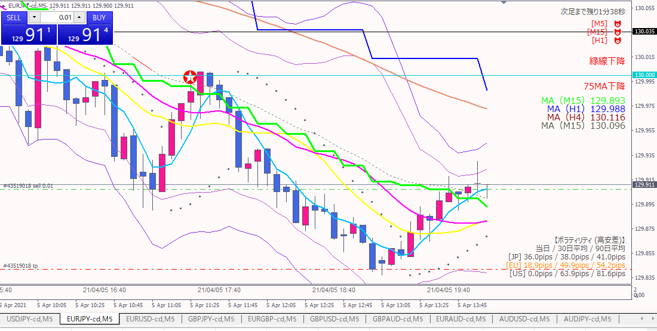

ショート

エントリー根拠
 | 15分以上のMAが全て下向き。
 | 15分MAにタッチしたので、もうそろそろ下落しそうでは？と感じた。
 | リスクリワードが良い。特に、損切してもダメージが少ない。

損切
 | 1本前の高値を実体が超えたら。（水色水平線）

利確予定
 | 直近安値近辺。

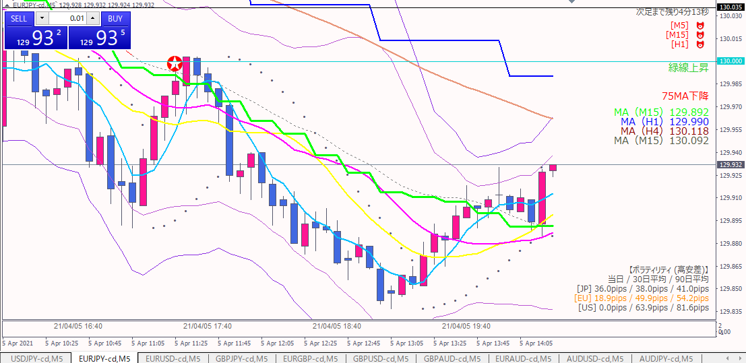

損切

損切根拠
 | 目標値を実体が超えた訳ではないが、上昇の勢いがあるので見切りをつけた。

0405-05
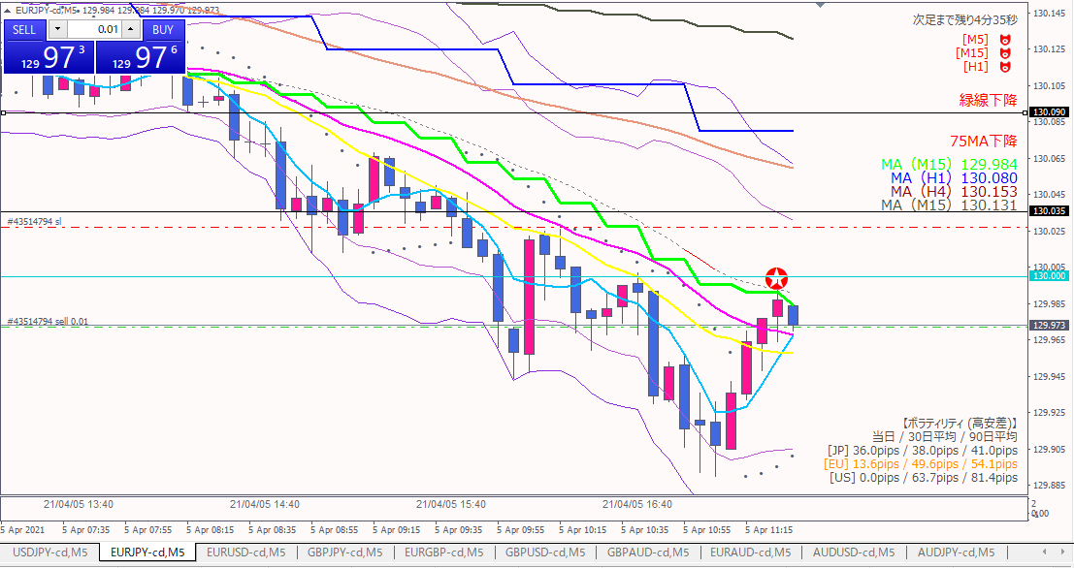

ショート

エントリー根拠
 | 15MA戻り売り。パーフェクトオーダー点灯。
 | 点灯した足が陰線で終わったら次の足の頭でエントリーするつもりだった。
 | 陽線で終わったため、点灯した足の安値を下回った時点でエントリー

損切
 | 水色水平線（キリ番：130円）を実体が超えたら

利確目標
 | 直近安値（水色水平線）

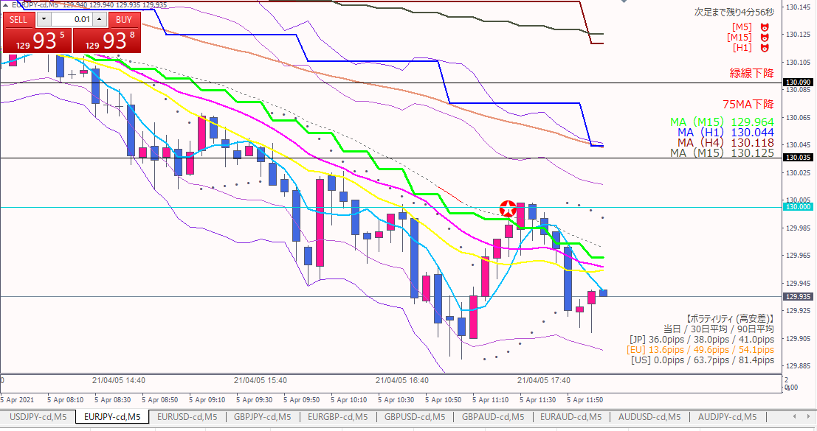

エグジット

エグジット根拠
 | 一度、130円を実体が超えたが、5分足直近高値とほぼ同じ価格だったので様子見。
 | その後下落したが、陽線２本がでたため下落はひと段落と判断した。

0405-04
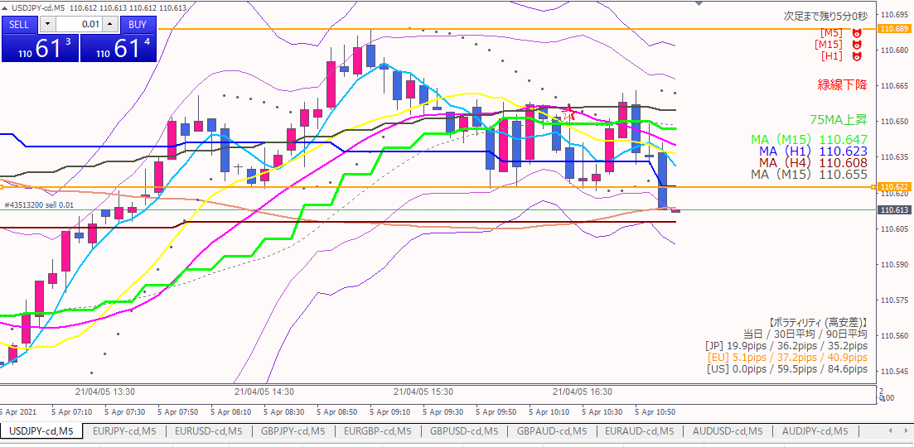

実体がこの線を超えたら損切

ショート

エントリー根拠
 | 直近意識されているオレンジ水平線を実体が割ったのでショートエントリー
 | 密集MA放れ狙い

損切ライン
 | 実体がオレンジ水平線を超えたら

↓利確予定：１時間足直近安値（水色線）
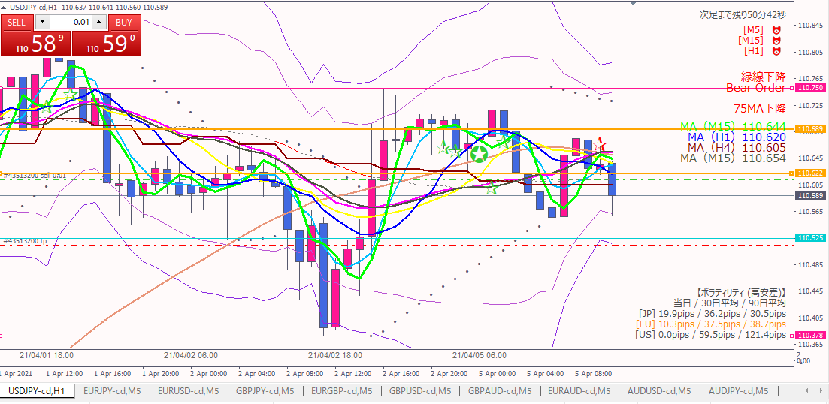

利確目標

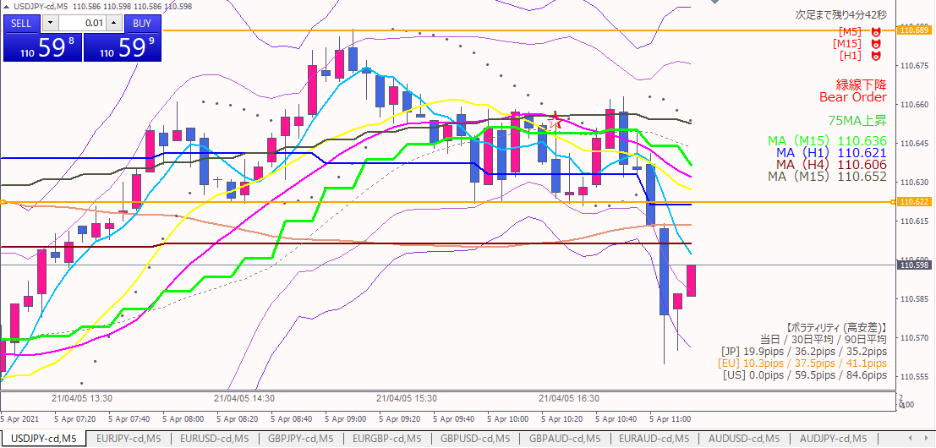

エグジット

エグジット根拠
 | 下落の勢いが止まったと判断

反省点
 | 早めに切るなら、１本前の足が確定した時点
 | 引っ張るならオレンジ線を実体が超えるまで
 | →少し判断が遅かった

0405-03
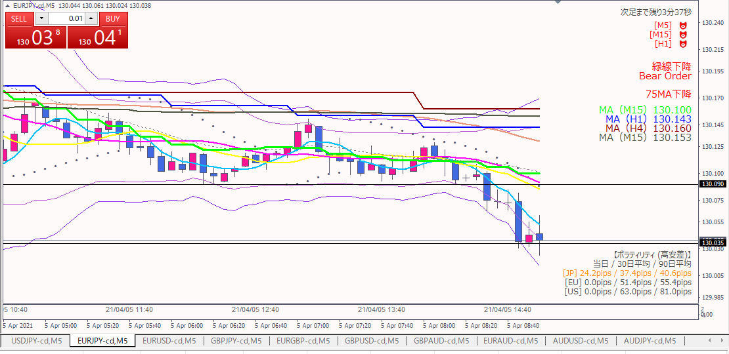

ショート

エグジット

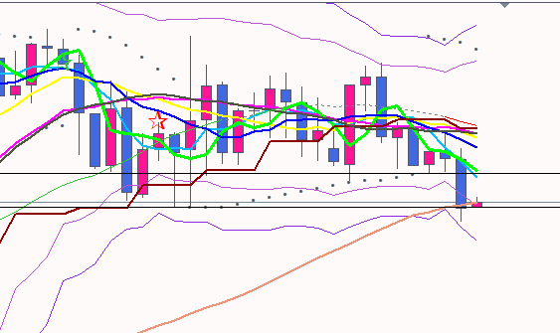
1時間足 | エントリー根拠
 |  | 直近安値を割り込んだ。直近安値の黒線タッチで売りたかったが、フライング気味。

 | エグジット根拠
 |  | １時間足直近安値にタッチ。そこをブレイクしそうになかったので利確。

 | 改善点
 |  | 損切ポイントを決めずに入ってしまった
 |  | →リスクリワードが測れない

0405-02
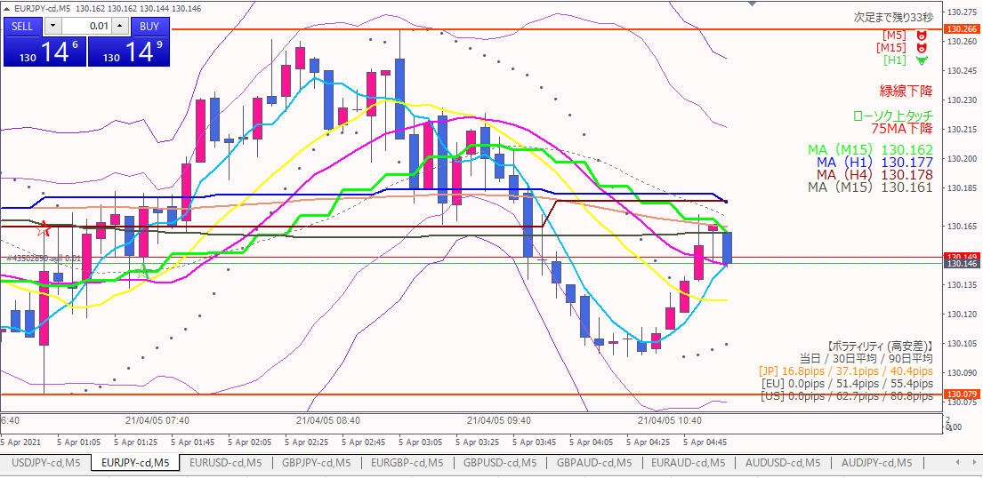

損切：実体越え

ショート

利確目標
前日安値

エントリーの根拠
 | 15MAタッチの戻り売り。タッチした足の安値を下回ったところ。

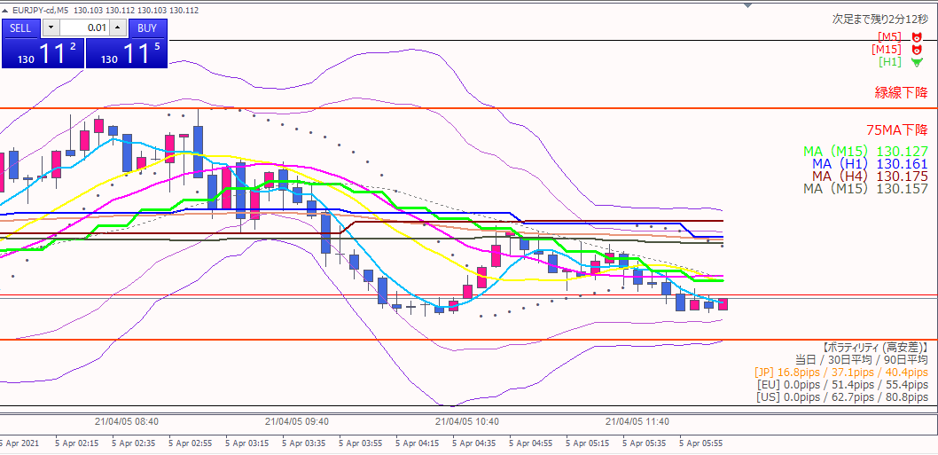

エグジット

エグジットの根拠
 | 直近安値（青線）を超えられないと判断したため

0405-01
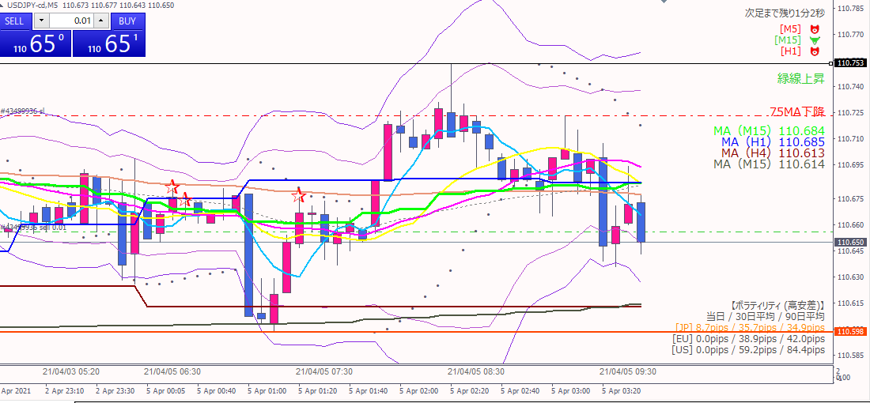

損切：実体抜け

ショート

利確目標

エントリーの根拠
 | 上値、下値が右肩下がり
 | MAの放れを狙った

反省点
 | ショートをするなら、一本前の15分MAを超えたところで入るべきだった。
 | ショートに入ったところはリスクリワードが悪い

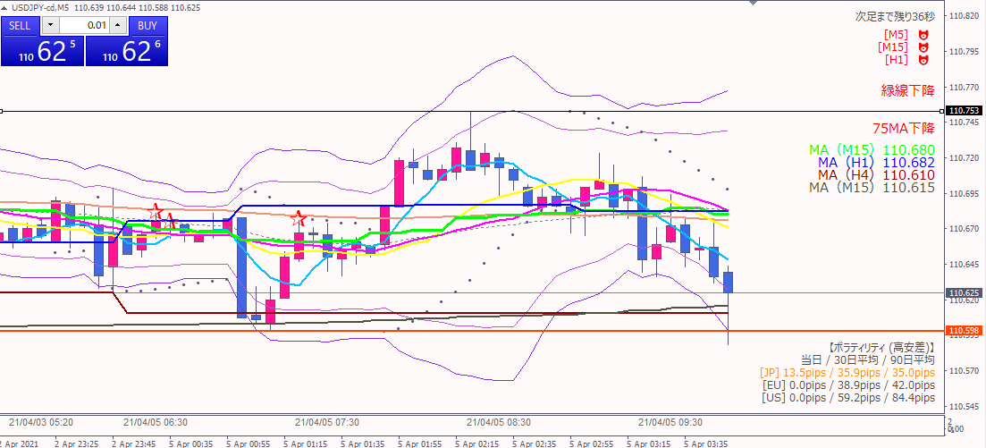

利確

反省点
 | 利確目標に指値を入れ忘れていた。そのため利確が遅れ、少し戻してしまったところでエグジットとなった。

